Solicitud gráfica
 | Área: | Matemáticas |  |  | Fecha:
 | Grado: | 9 |  |  | 2016-03-04
 | Título del tema: | La circunferencia y las relaciones entre sus elementos |  |  | ¿Cuaderno de estudio o recurso? | Recurso
 | Editor: | Adriana Ma. Pachón |  |  | Motor del recurso | M3A

 | Código guión o recurso: | MA_09_10_CO_REC20 | ← Para determinar este código, visite la hoja de Ayuda
 |  |  |  |  | ESPECIFICACIÓN DE ARCHIVOS A ENTREGAR
Núm. | Archivo Shutterstock o ruta en web | Imagen para: | Tipo | Ubicación de la imagen en el recurso M3A | Nombre imagen SMALL | Tamaño imagen SMALL | Nombre imagen ZOOM | Tamaño imagen ZOOM | Descripción | Observaciones
IMG01 | Ver descripción | Recurso M3A | Ilustración | Contenido | MA_09_10_CO_REC20_IMG01.png | 110 x 110 px |  |  | Generar circunferencia como la que se ve en la gráfica, sin la letra A central. | 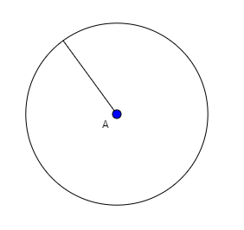
IMG02 | Ver descripción | Recurso M3A | Ilustración | Contenido | MA_09_10_CO_REC20_IMG02.png | 110 x 110 px |  |  | Generar circunferencia como la que se ve en la gráfica. | 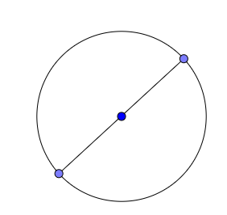
IMG03 | Ver descripción | Recurso M3A | Ilustración | Contenido | MA_09_10_CO_REC20_IMG03.png | 110 x 110 px |  |  | Generar circunferencia como la que se ve en la gráfica. | 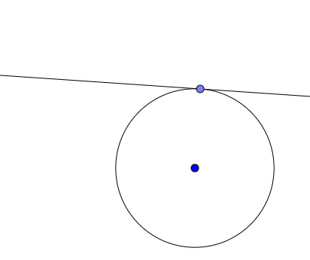
IMG04 | Ver descripción | Recurso M3A | Ilustración | Contenido | MA_09_10_CO_REC20_IMG04.png | 110 x 110 px |  |  | Generar circunferencia como la que se ve en la gráfica. | 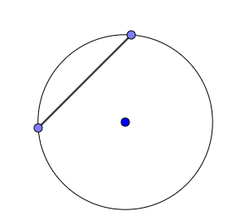
IMG05 | Ver descripción | Recurso M3A | Ilustración | Contenido | MA_09_10_CO_REC20_IMG05.png | 110 x 110 px |  |  | Generar circunferencia como la que se ve en la gráfica. | 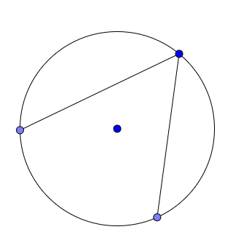
IMG06 | Ver descripción | Recurso M3A | Ilustración | Contenido | MA_09_10_CO_REC20_IMG06.png | 110 x 110 px |  |  | Generar circunferencia como la que se ve en la gráfica. | 